Typ 1
 |  | MSA procedura 1. Określenie powtarzalności I dokładności.

INSTRUKCJA |  |  |  | Wymiar wzorcowy: |  | 50.111 | [mm] | Srednia z pomiarów: | 50.1106 | Powtarzalność Cg: | 2.4218988626
 |  |  |  | Wymiar graniczny górny: |  | 50.5 | [mm] | Odchylenie standardowe: | 0.013763305251
1. Wybrać WZORZEC - najlepiej ze środka pola tolerancji, wymiar wzorca zmierzyć urządzeniem o klasę dokładniejszym niż testowane. |  |  |  | Wymiar graniczny dolny: |  | 49.5 | [mm] | Minimalne Cg Cgk | 1.33 | Dokładność Cgk: | 2.4122112672
2. Wykonać wiele (np. 50) pomiarów WZORCA w możliwie rzeczywistych warunkach. |  |  |  | Tolerancja: |  | 1 | [mm]
3. Obliczyć średnią oraz odchylenie standardowe z pomiarów. |  |  |  | k: |  | 20
4. Obliczyć wskaźniki Cg i Cgk.
5. Aby system pomiarowy był dokładny I powtarzalny wskaźniki muszą być większe od 1.33.
 |  | Wymiar wzorcowy: | Wymiar graniczny górny: | Wymiar graniczny dolny:
 |  | 50.111 | 50.5 | 49.5
 | 50.11
 | 50.1
 | 50.1
 | 50.1
 | 50.19
 | 50.11
 | 50.11
 | 50.11
 | 50.11
 | 50.14
 | 50.11
 | 50.11
 | 50.11
 | 50.1
 | 50.11
 | 50.11
 | 50.1
 | 50.1
 | 50.1
 | 50.11
 | 50.11
 | 50.11
 | 50.1
 | 50.11
 | 50.12
 | 50.11
 | 50.11
 | 50.12
 | 50.1
 | 50.12
 | 50.11
 | 50.11
 | 50.1
 | 50.1
 | 50.11
 | 50.11
 | 50.12
 | 50.11
 | 50.1
 | 50.11
 | 50.11
 | 50.11
 | 50.1
 | 50.11
 | 50.12
 | 50.11
 | 50.1
 | 50.12
 | 50.11
...
 |  |  |  | Wyniki pomiarów:
Wskaźniki zdolności (muszą być większe od 1.33): |  |  |  |  | 50.11
 |  |  |  |  | 50.1
 |  |  |  |  | 50.1
 |  |  |  |  | 50.1
Powtarzalność |  |  |  |  | 50.19
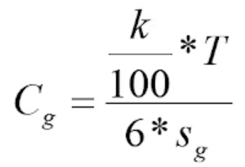
 |  |  |  |  | 50.11
 |  |  |  |  | 50.11
 | Formuła |  |  |  | 50.11
 | ((V12/100)*V11)/(6*AB9) |  |  |  | 50.11
 |  |  |  |  | 50.14
 |  |  |  |  | 50.11
 |  |  |  |  | 50.11
 |  |  |  |  | 50.11
 |  |  |  |  | 50.1
 |  |  |  |  | 50.11
 |  |  |  |  | 50.11
Dokładność |  |  |  |  | 50.1
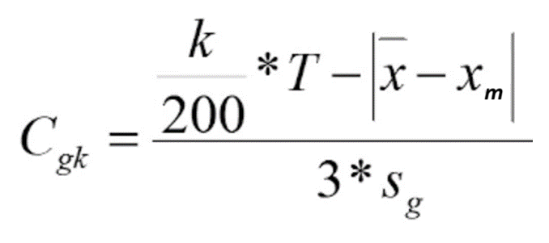
 |  |  |  |  | 50.1
 |  |  |  |  | 50.1
 |  |  | Formuła |  | 50.11
 |  |  | (((V12/200)*V11)-ABS(AB8-V8))/(3*AB9) |  | 50.11
 |  |  |  |  | 50.11
 |  |  |  |  | 50.1
 |  |  |  |  | 50.11
 |  |  |  |  | 50.12
 |  |  |  |  | 50.11
 |  |  |  |  | 50.11
 |  |  |  |  | 50.12
 |  |  |  |  | 50.1
 |  |  |  |  | 50.12
 |  |  |  |  | 50.11
 |  |  |  |  | 50.11
T - tolerancja (wymiar graniczny górny "A" - wymiar graniczny dolny "B") lub (odchyłka górna "Es" - odchyłka dolna "Ei") lub (upper specification limit "USL" – Lower Specification Limit "LSL") |  |  |  |  | 50.1
 |  |  |  |  | 50.1
k - współczynnik pomniejszenia tolerancji od 10 do 20 (domyślnie przyjmuje 20, dla bardziej rygorystycznych pomiarów wybrać 10) |  |  |  |  | 50.11
Xm - wartość rzeczywista wzorca |  |  |  |  | 50.11
X - średnia z 50 zmierzonych wartości |  |  |  |  | 50.12
Sg - odchylenie standardowe (mówi o ile średnio odchylały się zmierzone wartości od średniej z ich wszystkich) Fromuła Excel: STDEV.S |  |  |  |  | 50.11
 |  |  |  |  | 50.1
 |  |  |  |  | 50.11
 |  |  |  |  | 50.11
 |  |  |  |  | 50.11
 |  |  |  |  | 50.1
 |  |  |  |  | 50.11
 |  |  |  |  | 50.12
 |  |  |  |  | 50.11
 |  |  |  |  | 50.1
 |  |  |  |  | 50.12
 |  |  |  |  | 50.11
 |  |  |  |  | 50.11

Źródło: https://www.matemaks.pl/odchylenie-standardowe.html

